LINEO hydro 8 cm
VÝPOČET PRIEPUSTNOSTI VODY KOMBINÁCIE FORMÁTOV LINEO hydro 30x10x8 cm

 | Zadanie:

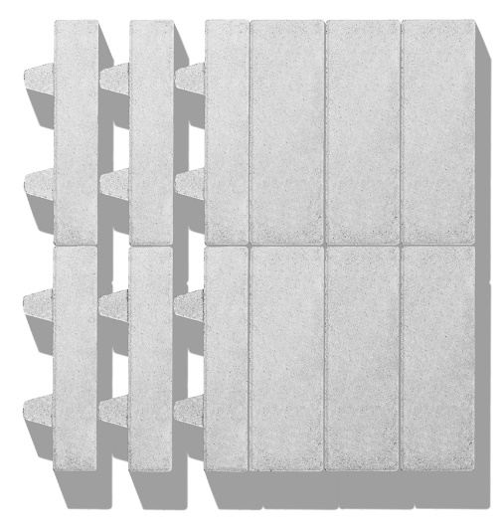
 | 1. Vyberte si, z čoho chcete pri výpočte vychádzať: A. počet dlažobných kociek alebo B. plocha v m². 2. Potom zadajte požadované hodnoty (zadávajte iba jednu metódu). 3. Nižšie uvedená tabuľka výsledkov vám potom ukazuje percento priepustnosti vody tejto kombinácie dlažobných kociek.

 | A. POČET PODĽA TYPU (v kusoch) |  |  |  | B. PLOCHA PODĽA TYPU (m²)

 | Lineo hydro 0 |  |  |  | Lineo hydro 0
 | Lineo hydro 40 |  |  |  | Lineo hydro 40
 | Total | 0 ks. |  |  | Total | 0 m²

 | Výsledok:
 |  |  | Otvor | PV(*) | Počet formátov (ks) | Celková plocha (m²) | Podiel v celku (%) | Objem (m³) | Plocha PV(*) (m²)
 |  | Lineo hydro 0% | 0.0% | 0.0%
 |  | Lineo hydro 40% | 39.8% | 33.9%
 | (*) PV = priepustnosť vody

 |  | Objem (v m³) na vyplnenie drveným kamenivom alebo ornicou

 |  | Percentuálny podiel PV(*) vo vzťahu k celkovej ploche (norma: ≥ 10 %)

